變更 構型管理計畫
長宏PMP培訓專案 一案通實作
專案管理流程 |  | 進行整合變更管制 |  | 專案文件 | 變更/ 構型管理計畫書 (含於專案管理計畫裡)
班別 | 北155/第一組 |  | 專案名稱 | 咖啡館開發案
製作者 | 涂宇欣 |  | 製作日期 | 109年07 月29 日 |  | 編號 | 49
課堂作業 | 是 |  | PMBOK參考頁碼 | p.120 |  | 講義頁碼
專案管理流程一句訣:
專案變更免不了，依照變更管理計畫來審查，主動溝通決策結果。

重點提示：
1. 依照專案大小決定使用變更或構型管理計畫
2. 變更經CCS內的審批層級退件時，須有重新送審的機制作法
3. 若是審查的項目為定量項目，須依輕重層級送不同的審查層級
4. 審查項目由歷史專案資訊而來，建議再加一項「其他」以涵蓋不足的項目

一、 提出變更申請處理方式
提出變更申請單，如下方所示

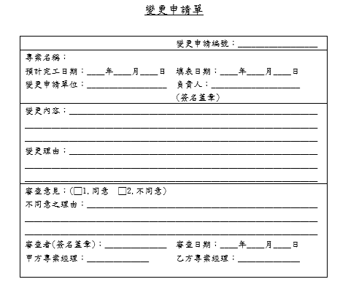

二、變更申請紀錄方式

變更申請ID | 變更項目 | 提出者 | 提出時間 | 負責人 | 送審CCS (Y/N?) | 審查結果狀態 | 備註
CH109072901 | 販售商品調整 | TOM | 1090729 | SAM | Y | N | 需補上成本估算以及風險登錄表
CH109072902 | 營業時間挑整 | AMY | 1090729 | SAM | Y | Y

三、變更管制過程

四、構型管理過程
無構型管理

